Лист1
 | Информация о предлагаемых к сдаче в аренду объектах
 |  |  |  |  |  |  |  |  |  |  | 2026-03-19
№ п/п | Наименование объекта, инвернтарный номер ЕГРНИ (в случае отсутствия инвентарный номер по бух.учету) | Информация об объекте
 |  | Адрес | Общая площадь, кв.м | Площадь, предлагаемая к сдаче в аренду, кв.м | Характеристики (этаж, материал стен, отопление, канализация, электроснабжение, водоснабжение, телефон, наличие транспортной инфраструктуры) | Предполагаемое целевое использование | Способ сдачи в аренду (прямой договор аренды или аукцион по продаже права аренды) | Размер арендной платы за 1 кв.м, БАВ | Коэффициент спроса (от 0,5 до 3,0) | Примечание (информация о сдаче в почасовую аренду и др.) | Фотографии объекта*
1 | 2 | 3 | 4 | 5 | 6 | 7 | 8 |  | 1 | 2 | 3
Базовая арендная величина с 01 апреля 2025 г. составляет 18,77 рублей (постановление Совета Министров Республики Беларусь от 19.03.2025 №158)
Балансодержатель объекта: государственное предприятие "ЖРЭУ г. Пинска", УНП 290985395, реестровый номер 22048, адрес: г.Пинск, ул. Интернациональная, 59, контактные телефоны: 80165 633150, 633147
1 | Часть капитального строения с инвентарным номером 130/С-36368 (# 13782028) | Брестская обл., г. Пинск, пр. Жолтовского,101 | 6220.0 | 63.4 | Часть капитального строения, (кирпичная пристройка к девятиэтажному панельному зданию общежития), находится в цокольной части пристройки, и на первом этаже одноэтажной пристройки, имеются центральное отопление, канализация, водоснабжение, электроснабжение | Без права организации объекта игорного бизнеса | Предоставление в аренду без проведения аукциона по продаже права заключения договора аренды | 0,1 БАВ | 0.5
2 | Часть капитального строения с инвентарным номером 130/С-1263 (#15573659) | Брестская обл., г. Пинск, ул. Федотова, 3 | 1433.9 | 155.2 | Имеет: центральное отопление, электроснабжение, является встроенным и находится на первом и втором этажах кирпичного отдельно стоящего здания. Не используется с 01.01.2017 г. | Без права организации объекта игорного бизнеса | Предоставление в аренду без проведения аукциона по продаже права заключения договора аренды | 0,3375 БАВ | 1.5
3 | Часть изолированного помещения с инвентарным номером 130/D-40292 (#14418635) | Брестская обл., г. Пинск, ул. Ольховских, 8-50 | 487.9 | 47.8 | Помещение является встроенно-пристроенным, находится на первом этаже девятиэтажного кирпичного жилого дома. В помещении имеется электроосвещение, отопление. | Без права организации объекта игорного бизнеса | Предоставление в аренду без проведения аукциона по продаже права заключения договора аренды | 0,75 БАВ | 3
4 | Часть капитального строения с инвентарным номером 130/С-40347 (#13601922) | Брестская обл., г. Пинск, ул. Центральная, 27 | 2459.0 | 2399.9 | Помещения находятся на первом и втором этажах кирпичного отдельно стоящего здания. в здании имеется центральное отопление, электроснабжение, водоснабжение и водоотведение. Арендодатель планирует возмещение арендатором расходов (затрат) арендодателя на капитальный ремонт | Не допускается размещение в строении объектов игорного бизнеса, торговых объектов, реализующих продовольственную группу товаров, промышленных производств, а также объектов, которые являются источником выделения вредных веществ, шума и вибрации в размерах, превышающих установленные нормативы, оказывают негативное влияние на окружающую среду, объектов для оказания услуг в области похоронного дела, в том числе услуг по изготовлению, художественному оформлению надгробий, гробов, памятников, оград, траурных венков искусственных цветов, а также объектов по хранению и (или) продаже предметов похоронного ритуала. | Предоставление в аренду без проведения аукциона по продаже права заключения договора аренды | 0,45 БАВ | 2
5 | Часть капитального строения с инвентарным номером 130/С-30959 (#13153803) | Брестская обл., г. Пинск, ул. Первомайская,21 | 288.5 | 52.6 | Имеет: центральное отопление, электроснабжение; находится в отдельно стоящем одноэтажном кирпичном здании, являющегося историко-культурной ценностью. Находится в центральной части города. | Без права организации объекта игорного бизнеса | Предоставление в аренду без проведения аукциона по продаже права заключения договора аренды, сроком до момента продажи здания на аукционных торгах, но не более чем по 31.12.2025 | 0,75 БАВ | 3
6 | Часть изолированного помещения 130/D-44877 (#14047915) | Брестская обл., г.Пинск, ул. Клещева, 31-59 | 32.5 | 15.6 | Помещение находится на первом этаже пятиэтажного кирпичного жилого дома. В помещении имеется электроосвещение, центральное отопление, отдельный вход отсутсвует. | без права организации объекта игорного бизнеса | прямой договор | 0,225 БАВ | 1
7 | Часть изолированного помещения 130/D-40714 (#14678856) | Брестская обл., г.Пинск, ул. Брестская, 2-3 | 800.1 | 54.8 | Помещение находится на втором этаже двухэтажного кирпичного изолированнного помещения, являющегося встроенно-пристроенным к девятиэтажному жилому дому. В помещении имеется электроосвещение. Находится в центральной части города. | Без права организации объекта игорного бизнеса | Предоставление в аренду без проведения аукциона по продаже права заключения договора аренды | 0,75 БАВ | 3
8 | Изолированное помещение 130/D-28257 (#15612128) | Брестская обл., г.Пинск, ул. Брестская, 118-100 | 704.7 | 367.4 | Помещение является встроенным, находится на первом этаже пятиэтажного кирпичного благоустроенного жилого дома. В помещении имеется электроосвещение, водоснабжение, водоотведение, отопление. | Без права организации объекта игорного бизнеса | Предоставление в аренду путем проведения аукциона по продаже права заключения договора аренды | 0,675 БАВ | 3
9 | Изолированное помещение 130/D-40584 (#14535512) | Брестская обл., г.Пинск, ул. Брестская, 45-31 | 152,1 (площадь будет учнена после проведения инвентаризации) | 152.1 | Помещение является встроенным, находится на первом этаже четырехэтажного кирпичного благоустроенного жилого дома. В помещении имеется электроосвещение, водоснабжение, водоотведение, отопление. | Без права организации объекта игорного бизнеса | Предоставление в аренду путем проведения аукциона по продаже права заключения договора аренды | 0,75 БАВ | 3
...
 |  |  |  |  | Помещение актового зала в двухэтажном кирпичном здании детского сада, имеющем отопление, водоснабжение, электроснабжение, канализацию | Проведение фотосъемки, культурно-массовые мероприятия | прямой договор аренды | 0,675 БАВ | 3 | почасовая аренда
 |  |  |  |  | Помещение актового зала в двухэтажном кирпичном здании детского сада, имеющем отопление, водоснабжение, электроснабжение, канализацию | Проведение фотосъемки, культурно- массовых мероприятий | прямой договор аренды | 0,675 БАВ | 3 | почасовая аренда
 |  |  |  |  | Помещения актового зала и музейной комнаты в двухэтажном кирпичном здании детского сада, имеющем отопление, водоснабжение, электроснабжение, канализацию | Проведение фотосъемки, культурно- массовых мероприятий | прямой договор аренды | 0,75 БАВ | 3 | почасовая аренда
 |  |  |  |  | Помещение актового зала (106,1 кв.м.), игровой комнаты (37,4 кв.м.) в трехэтажном кирпичном здании детского сада, имеющем отопление, водоснабжение, электроснабжение, канализацию | Проведение фотосъемки ,культурно- массовых мероприятий | прямой договор аренды | 0,675 БАВ | 3 | почасовая аренда
 |  |  |  |  | Помещение актового зала в двухэтажном кирпичном здании детского сада, имеющем отопление, водоснабжение, электроснабжение, канализацию | проведение фотосьемки | прямой договор аренды | 0,675 БАВ | 3 | почасовая аренда
 |  |  |  |  | Помещение актового зала в двухэтажном кирпичном здании детского сада, имеющем отопление, водоснабжение, электроснабжение, канализацию | проведение культурно-массовых мероприятий и фотосъемки | прямой договор аренды | 0,675 БАВ | 3 | почасовая аренда
 |  |  |  |  | Помещение актового зала в двухэтажном кирпичном здании детского сада, имеющем отопление, водоснабжение, электроснабжение, канализацию | проведение культурно-массовых мероприятий и фотосъемки | прямой договор аренды | 0,675 БАВ | 3 | почасовая аренда
 |  |  |  |  | Помещение актового зала в трехэтажном кирпичном здании школы, имеющем отопление, водоснабжение, электроснабжение, канализацию | проведение фотосьемки, культурно-массовых мероприятий | прямой договор аренды | 0,675 БАВ | 3 | почасовая аренда
 |  |  |  |  | Помещение актового зала в трехэтажном кирпичном здании школы , имеющем отопление, водоснабжение, электроснабжение, канализацию | проведение фотосьемки, культурно-массовых мероприятий | прямой договор аренды | 0,675 БАВ | 3 | почасовая аренда
 |  |  |  |  | Помещение актового зала в трехэтажном кирпичном здании гимназии, имеющем отопление, водоснабжение, электроснабжение, канализацию | Проведение культурно-массовых мероприятий, проведение фотосъемки, проведение дискотеки | прямой договор аренды | 0,675 БАВ | 3 | почасовая аренда
 |  |  |  |  | Помещение актового зала и помещение учебного кабинета в трехэтажном кирпичном здании школы, имеющем отопление, водоснабжение, электроснабжение, канализацию | проведение культурно-массовых мероприятий, фотосьемка | прямой договор аренды | 0,675 БАВ | 3 | почасовая аренда | 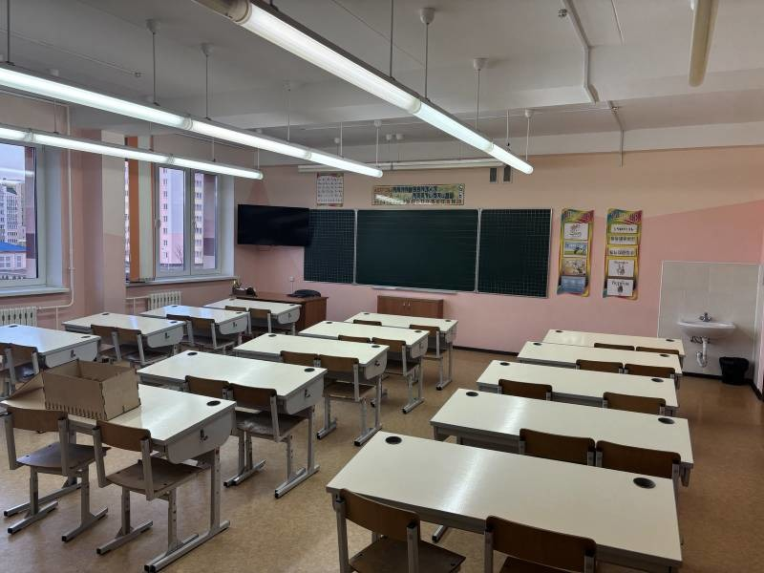
 |  |  |  |  | Помещение актового зала (220,9 кв.м.), учебного класса (58,0 кв.м.) в трехэтажном кирпичном здании школы,имеющем отопление, водоснабжение, электроснабжение, канализацию | проведение культурно-массовых мероприятий, фотосъемки | прямой договор аренды | 0,675 БАВ | 3 | почасовая аренда
 |  |  |  |  | Помещение актового зала в трехэтажном кирпичном здании школы, имеющем отопление, водоснабжение, электроснабжение, канализацию | проведение фотосьемки, культурно-массовых мероприятий | прямой договор аренды | 0,675 БАВ | 3 | почасовая аренда
 |  |  |  |  | Помещение актового зала в двухэтажном кирпичном здании детского сада, имеющем отопление, водоснабжение, электроснабжение, канализацию | Проведение фотосъемки, культурно- массовых мероприятий | прямой договор аренды | 0,675 БАВ | 3 | почасовая аренда
 |  |  |  |  | Помещение групповое (19,5 кв.м.), актовый зал (77,65 кв.м.) в двухэтажном кирпичном здании детского сада, имеющем отопление, водоснабжение, электроснабжение, канализацию | проведение культурно-массовых мероприятий и фотосъемки | прямой договор аренды | 0,675 БАВ | 3 | почасовая аренда
 |  |  |  |  | Помещение музыкального зала в двухэтажном кирпичном здании детского сада, имеющем отопление, водоснабжение, электроснабжение, канализацию | проведение фотосьемки | прямой договор аренды | 0,675 БАВ | 3 | почасовая аренда
 |  |  |  |  | Помещение актового зала в трехэтажном кирпичном здании средней школы, имеющем отопление, водоснабжение, электроснабжение, канализацию | проведение культурно-массовых мероприятий или представление фотосьемки | прямой договор аренды | 0,675 БАВ | 3 | почасовая аренда
 |  |  |  |  | Помещение музыкального зала в двухэтажном кирпичном здании детского сада, имеющем отопление, водоснабжение, электроснабжение, канализацию | проведение культурно-массовых мероприятий или представление фотосьемки | прямой договор аренды | 0,675 БАВ | 3 | почасовая аренда
 |  |  |  |  | Помещение музыкального зала в двухэтажном кирпичном здании детского сада, имеющем отопление, водоснабжение, электроснабжение, канализацию | проведение фотосьемки | прямой договор аренды | 0,675 БАВ | 3 | почасовая аренда
 |  |  |  |  | Помещение актового зала в трехэтажном кирпичном здании средней школы, имеющем отопление, водоснабжение, электроснабжение, канализацию | проведение культурно-массовых мероприятий или проведение фотосьемки | прямой договор аренды | 0,675 БАВ | 3 | почасовая аренда
 |  |  |  |  | Помещение учебного в четырехэтажном кирпичном здании средне школы, имеющем отопление, водоснабжение, электроснабжение, канализацию | проведение фотосьемки | прямой договор аренды | 0,60 БАВ | 3 | почасовая аренда
...
 |  |  |  |  | Помещение гимнастического зала в двухэтажном кирпичном здании детского сада, имеющем отопление, водоснабжение, электроснабжение, канализацию | проведение культурно-массовых мероприятий и фотосьемки, видеосьемки. | прямой договор аренды | 0,675 БАВ | 3 | почасовая аренда
 |  |  |  |  | Помещение учительской комнаты в двухэтажном кирпичном здании средней школы, имеющем отопление, водоснабжение, электроснабжение, канализацию | проведение фотосьемки | прямой договор аренды | 0,675 БАВ | 3 | почасовая аренда
 |  |  |  |  | Помещение актового зала в трехэтажном кирпичном здании гимназии, имеющем отопление, водоснабжение, электроснабжение, канализацию | проведение культурно-массовых мероприятий | прямой договор аренды | 0,75 БАВ | 3 | почасовая аренда
 |  |  |  |  | Помещение музыкального зала в двухэтажном кирпичном здании детского сада, имеющем отопление, водоснабжение, электроснабжение, канализацию | проведение культурно-массовых мероприятий и фотосьемки, видеосъемки | прямой договор аренды | 0,75 БАВ | 3 | почасовая аренда
 |  |  |  |  | Помещение музыкального зала в двухэтажном кирпичном здании детского сада, имеющем отопление, водоснабжение, электроснабжение, канализацию | проведение культурно-массовых мероприятий и фотосьемки, видеосъемки | прямой договор аренды | 0,675 БАВ | 3 | почасовая аренда
 |  |  |  |  | Помещения: учебных кабинетов площадью (40,9 кв.м. и 54,5 кв.м.); спортивного зала (176,3 кв.м.) в двухэтажном кирпичном здании средней школы, имеющем отопление, водоснабжение, электроснабжение, канализацию | проведение фотосьемки, видеосъемки, культурно-массовых мероприятий. | прямой договор аренды | 075 БАВ | 3 | почасовая аренда
 |  |  |  |  | Помещение гимнастического зала с раздевальной для гимнастического зала в четырехэтажном здании специализированном для образования и воспитания из блоков из ячеистового бетона, имеющем отопление, водоснабжение, электроснабжение, канализацию. | проведение учебно-тренировочных занятий по каратэ-до с обучающимися учреждений дошкольного и общего среднего образования | прямой договор аренды | 0,675 БАВ | 3 | почасовая аренда
...
 |  |  |  |  | Площадки с асфальтобетонным покрытием (площадки №3-7 ) | Лоток, продовольственный, промтоварный | Предоставление в аренду без проведения аукциона по продаже права заключения договора аренды | 0,675 БАВ
 |  |  |  |  | Площадка с асфальтобетонным покрытием | Лоток, продовольственный, промтоварный | Предоставление в аренду без проведения аукциона по продаже права заключения договора аренды | 0,675 БАВ
 |  |  |  |  | Площадка с асфальтобетонным покрытием | Лоток, продовольственный, промтоварный | Предоставление в аренду без проведения аукциона по продаже права заключения договора аренды | 0,675 БАВ |  |  | 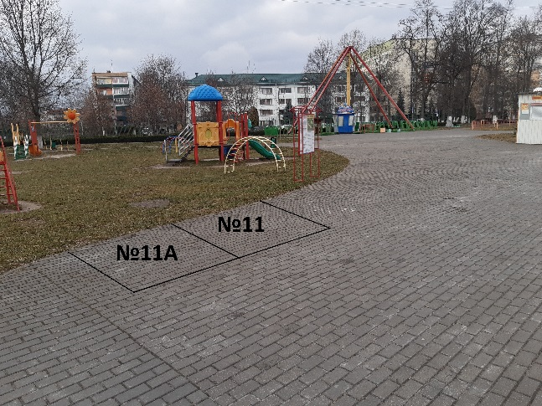
 |  |  |  |  | Площадки с асфальтобетонным покрытием (пять площадок по 5,0 кв.м.) | Лоток, продовольственный, промтоварный | Предоставление в аренду без проведения аукциона по продаже права заключения договора аренды | 0,675 БАВ
...
 |  |  |  |  | Кирпичное, одноэтажное, имеется центральное отопление, электроснабжение, водоснабжение. | Под объекты бытового обслуживания, торговли, складские помещения. | Предоставление в аренду без проведения аукциона по продаже права заключения договора аренды | 0,25 БАВ | 1.0
...
 |  |  |  |  | Помещение актового зала находятся на первом этаже 4-х этажного здания. Имеется центральное отопление, водоснабжение, водоотведение, электроснабжение, телефонизацию. | Для реализации медицинской одежды | Предоставление в аренду без проведения аукциона по продаже права заключения договора аренды | 0,675 БАВ | 3.0 | почасовая аренда
 |  |  |  |  | Помещение актового зала находятся на первом этаже 5-ти этажного здания. Имеется центральное отопление, водоснабжение, водоотведение, электроснабжение, телефонизацию. | Для реализации медицинской одежды | Предоставление в аренду без проведения аукциона по продаже права заключения договора аренды | 0,675 БАВ | 3.0 | почасовая аренда
 |  |  |  |  | Кирпичное, одноэтажное, имеется центральное отопление, электроснабжение, водоснабжение. |  | Предоставление в аренду без проведения аукциона по продаже права заключения договора аренды | 0,04 БАВ | 0.5
...
 |  |  |  |  | Помещение находится в подвальномна первом этаже девятиэтажного кирпичного жилого дома. В помещении имеется электроосвещение, отопление. | Без права организации объекта игорного бизнеса | Предоставление в аренду без проведения аукциона по продаже права заключения договора аренды | 0,75 БАВ | 3 |  | 